상품제안서
노블레스 여행용세트 통합V형 | 상품코드: F30456

 |  |  |  |  |  |  | 02-412-0044 | www.easy1.co.kr
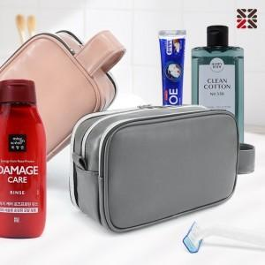

【상세/제작정보】 | <p>●입수량 VIP1-15개,VIP2-14개,VIP3-13개&nbsp;</p><p>●배송비 박스당 5000원(vat별도)&nbsp;</p>

【인쇄/포장옵션】 | 실크 / 종이케이스

【공급단가】 | 수량 | 100~ | 300~ | 500~ | 1,000~ | 3,000~
*VAT별도 | VIP1 | 19,250원 | 18,940원 | 18,480원 | 18,010원 | 17,710원
 | VIP2 | 20,500원 | 20,170원 | 19,680원 | 19,180원 | 18,860원
 | VIP3 | 20,870원 | 20,540원 | 20,040원 | 19,530원 | 19,200원

【상품 URL】 | https://dev.easy1.co.kr:443/src/goods_detail.php?gdno=30456

